P1
中部空港 貿易概況

【当年】 |  |  |  |  |  |  |  |  |  |  |  |  |  |  |  |  | （単位：百万円、％）
区 分 |  | 輸 出 額 |  |  |  | 輸 入 額 |  |  |  | 輸出入額 |  |  |  | 差引額(▲は輸入超過）
 |  | 前年同期比 |  | 管内比 |  | 前年同期比 |  | 管内比 |  | 前年同期比 |  | 管内比 |  | 前年同期比 |  | 管内比
中部空港 |  |  | 1,445,849 |  |  |  | 1,499,895 |  |  |  | 2,945,744 |  |  |  | ▲ 54,045
 |  | 110.1 |  | 5.7 |  | 114.5 |  | 10.6 |  | 112.3 |  | 7.4 |  | － |  | －
名古屋税関 管 内 |  |  | 25,503,241 |  |  |  | 14,199,310 |  |  |  | 39,702,551 |  |  |  | 11,303,930
 |  | 101.4 |  | － |  | 101.2 |  | － |  | 101.3 |  | － |  | 101.7 |  | －

【推移】 |  |  |  |  |  |  |  |  |  |  |  |  |  |  |  |  | （単位：百万円、％）
期 間 |  | 輸 出 額 |  |  |  | 輸 入 額 |  |  |  | 輸出入額 |  |  |  | 差引額(▲は輸入超過）
 |  | 金 額 |  |  | 前 年 同期比 | 金 額 |  |  | 前 年 同期比 | 金 額 |  |  | 前 年 同期比 | 金 額 |  |  | 前 年 同期比
平成28年 |  |  | 852,748 |  | 83.0 |  | 907,075 |  | 82.7 |  | 1,759,822 |  | 82.8 |  | ▲ 54,327 |  | 78.8
平成29年 |  |  | 921,270 |  | 108.0 |  | 960,461 |  | 105.9 |  | 1,881,731 |  | 106.9 |  | ▲ 39,191 |  | 72.1
平成30年 |  |  | 1,068,200 |  | 115.9 |  | 1,109,627 |  | 115.5 |  | 2,177,828 |  | 115.7 |  | ▲ 41,427 |  | 105.7
令和元年 |  |  | 934,185 |  | 87.5 |  | 1,116,886 |  | 100.7 |  | 2,051,071 |  | 94.2 |  | ▲ 182,702 |  | 441.0
令和2年 |  |  | 804,954 |  | 86.2 |  | 824,065 |  | 73.8 |  | 1,629,019 |  | 79.4 |  | ▲ 19,111 |  | 10.5
令和3年 |  |  | 1,190,948 |  | 148.0 |  | 811,002 |  | 98.4 |  | 2,001,950 |  | 122.9 |  | 379,947 |  | －
令和4年 |  |  | 1,319,966 |  | 110.8 |  | 1,015,116 |  | 125.2 |  | 2,335,082 |  | 116.6 |  | 304,851 |  | 80.2
令和5年 |  |  | 1,208,038 |  | 91.5 |  | 1,082,943 |  | 106.7 |  | 2,290,981 |  | 98.1 |  | 125,095 |  | 41.0
令和6年 |  |  | 1,313,339 |  | 108.7 |  | 1,310,186 |  | 121.0 |  | 2,623,525 |  | 114.5 |  | 3,154 |  | 2.5
令和7年 |  |  | 1,445,849 |  | 110.1 |  | 1,499,895 |  | 114.5 |  | 2,945,744 |  | 112.3 |  | ▲ 54,045 |  | －
令和7年 | １月 |  | 94,661 |  | 114.0 |  | 122,729 |  | 123.1 |  | 217,390 |  | 119.0 |  | ▲ 28,068 |  | 168.2
 | ２月 |  | 114,902 |  | 111.2 |  | 101,879 |  | 105.1 |  | 216,781 |  | 108.2 |  | 13,023 |  | 204.9
 | ３月 |  | 126,196 |  | 111.8 |  | 108,688 |  | 105.9 |  | 234,884 |  | 109.0 |  | 17,508 |  | 170.5
 | ４月 |  | 117,058 |  | 108.3 |  | 130,455 |  | 120.7 |  | 247,512 |  | 114.5 |  | ▲ 13,397 |  | －
 | ５月 |  | 102,052 |  | 105.3 |  | 125,404 |  | 101.8 |  | 227,456 |  | 103.4 |  | ▲ 23,353 |  | 88.8
 | ６月 |  | 113,529 |  | 104.1 |  | 118,834 |  | 114.0 |  | 232,362 |  | 108.9 |  | ▲ 5,305 |  | －
 | ７月 |  | 121,628 |  | 97.1 |  | 152,758 |  | 127.9 |  | 274,387 |  | 112.1 |  | ▲ 31,130 |  | －
 | ８月 |  | 114,411 |  | 110.7 |  | 109,175 |  | 113.8 |  | 223,585 |  | 112.2 |  | 5,236 |  | 70.1
 | ９月 |  | 121,566 |  | 112.8 |  | 127,852 |  | 116.7 |  | 249,418 |  | 114.8 |  | ▲ 6,286 |  | 339.1
 | 10月 |  | 132,178 |  | 108.2 |  | 128,690 |  | 108.0 |  | 260,868 |  | 108.1 |  | 3,489 |  | 116.7
 | 11月 |  | 137,015 |  | 118.1 |  | 118,499 |  | 101.7 |  | 255,514 |  | 109.9 |  | 18,516 |  | －
 | 12月 |  | 150,654 |  | 120.0 |  | 154,932 |  | 135.1 |  | 305,586 |  | 127.2 |  | ▲ 4,278 |  | －
・令和6年以前：確定値
・令和7年：輸出の11月分並びに輸入、輸出入及び差引の10月分以前は、確報値
・管内比とは、中部空港が名古屋税関管内に占める割合

【推移グラフ】
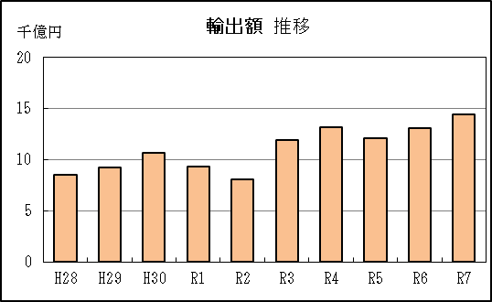
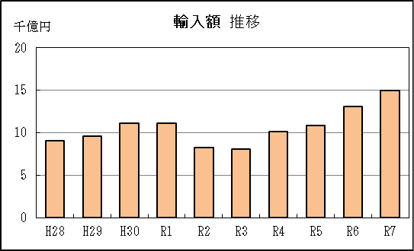

【グラフ作成用データ】

 | 輸出 |  |  |  |  | 輸入
2016年 | H28 | 9 |  |  | 2016年 | H28 | 9
2017年 | H29 | 9 |  |  | 2017年 | H29 | 10
2018年 | H30 | 11 |  |  | 2018年 | H30 | 11
2019年 | R1 | 9 |  |  | 2019年 | R1 | 11
2020年 | R2 | 8 |  |  | 2020年 | R2 | 8
2021年 | R3 | 12 |  |  | 2021年 | R3 | 8
2022年 | R4 | 13 |  |  | 2022年 | R4 | 10
2023年 | R5 | 12 |  |  | 2023年 | R5 | 11
2024年 | R6 | 13 |  |  | 2024年 | R6 | 13
2025年 | R7 | 14 |  |  | 2025年 | R7 | 15

グラフ単位 |  |  |  |  | グラフ単位
千億円 | 兆円 |  |  |  | 千億円 | 兆円
100000000 | 千億円 |  |  |  | 100000000 | 千億円
 | 百億円 |  |  |  |  | 百億円
 | 十億円 |  |  |  |  | 十億円
 | 億円 |  |  |  |  | 億円
 | 千万円 |  |  |  |  | 千万円

